Carte 1
Carte 1 - Taux d’orthophonistes libéraux pour 100 000 mineurs et taux de recours des mineurs, en 2019

N° département | Département | Densité orthophonistes libéraux ou mixtes pour 100 000 mineurs | Taux recours en ville pour 1 000 jeunes de moins de 18 ans (bilans exclus)
01 | Ain | 105 | 70.1
02 | Aisne | 75 | 58.1
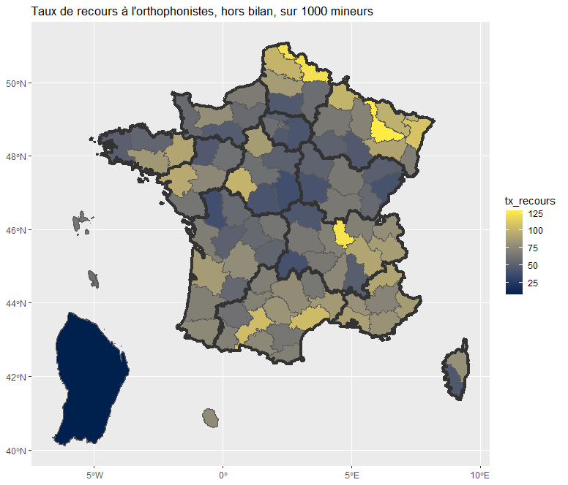
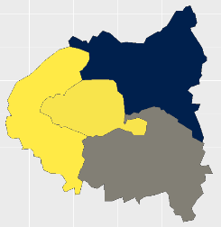
03 | Allier | 64 | 44.3
04 | Alpes-de-Haute-Provence | 133 | 72.6
05 | Hautes-Alpes | 200 | 92.2
06 | Alpes-Maritimes | 205 | 87.3
07 | Ardèche | 126 | 75.1
08 | Ardennes | 137 | 100.5
09 | Ariège | 166 | 76.3
10 | Aube | 84 | 51.5
11 | Aude | 109 | 64.2
12 | Aveyron | 131 | 78.1
13 | Bouches-du-Rhône | 207 | 89.4
14 | Calvados | 131 | 79.2
15 | Cantal | 40 | 40.3
16 | Charente | 79 | 50.9
17 | Charente-Maritime | 138 | 68.5
18 | Cher | 62 | 38.0
19 | Corrèze | 84 | 53.1
21 | Côte-d’Or | 113 | 65.5
22 | Côtes-d’Armor | 121 | 52.9
23 | Creuse | 58 | 63.4
24 | Dordogne | 83 | 78.5
25 | Doubs | 88 | 40.6
26 | Drôme | 160 | 49.0
27 | Eure | 64 | 56.6
28 | Eure-et-Loir | 61 | 87.2
29 | Finistère | 133 | 49.1
2A | Corse-du-Sud | 129 | 44.8
2B | Haute-Corse | 111 | 80.2
30 | Gard | 153 | 86.1
31 | Haute-Garonne | 215 | 105.3
32 | Gers | 107 | 60.5
33 | Gironde | 189 | 87.0
34 | Hérault | 255 | 104.8
35 | Ille-et-Vilaine | 160 | 92.5
36 | Indre | 55 | 42.4
37 | Indre-et-Loire | 205 | 100.3
38 | Isère | 155 | 92.2
39 | Jura | 83 | 55.5
40 | Landes | 114 | 69.8
41 | Loir-et-Cher | 87 | 60.2
42 | Loire | 114 | 70.3
43 | Haute-Loire | 115 | 65.2
44 | Loire-Atlantique | 176 | 94.9
45 | Loiret | 82 | 50.5
46 | Lot | 144 | 69.6
47 | Lot-et-Garonne | 79 | 55.0
48 | Lozère | 90 | 64.4
49 | Maine-et-Loire | 132 | 75.0
50 | Manche | 90 | 56.5
51 | Marne | 100 | 65.3
52 | Haute-Marne | 57 | 45.8
53 | Mayenne | 61 | 45.6
54 | Meurthe-et-Moselle | 177 | 128.3
55 | Meuse | 113 | 71.9
56 | Morbihan | 157 | 84.8
57 | Moselle | 143 | 98.3
58 | Nièvre | 61 | 41.7
59 | Nord | 201 | 123.1
60 | Oise | 57 | 45.4
61 | Orne | 69 | 47.7
62 | Pas-de-Calais | 150 | 100.8
63 | Puy-de-Dôme | 107 | 65.1
64 | Pyrénées-Atlantiques | 168 | 76.0
65 | Hautes-Pyrénées | 126 | 70.4
66 | Pyrénées-Orientales | 134 | 70.1
67 | Bas-Rhin | 167 | 108.9
68 | Haut-Rhin | 106 | 69.2
69 | Rhône | 242 | 124.7
70 | Haute-Saône | 60 | 49.6
71 | Saône-et-Loire | 101 | 65.2
72 | Sarthe | 83 | 60.9
73 | Savoie | 156 | 87.7
74 | Haute-Savoie | 140 | 79.2
75 | Paris | 228 | 62.7
76 | Seine-Maritime | 106 | 67.5
77 | Seine-et-Marne | 70 | 43.1
78 | Yvelines | 114 | 58.9
79 | Deux-Sèvres | 44 | 38.5
80 | Somme | 121 | 86.8
81 | Tarn | 138 | 83.0
82 | Tarn-et-Garonne | 118 | 70.9
83 | Var | 149 | 81.8
84 | Vaucluse | 137 | 81.0
85 | Vendée | 100 | 63.4
86 | Vienne | 80 | 56.4
87 | Haute-Vienne | 89 | 56.0
88 | Vosges | 111 | 92.1
89 | Yonne | 73 | 52.0
90 | Territoire de Belfort | 96 | 49.3
91 | Essonne | 78 | 45.2
92 | Hauts-de-Seine | 131 | 63.9
93 | Seine-Saint-Denis | 51 | 38.0
94 | Val-de-Marne | 113 | 52.0
95 | Val-d’Oise | 75 | 50.8
971 | Guadeloupe | 128 | 64.0
972 | Martinique | 119 | 59.4
973 | Guyane | 19 | 7.3
974 | La Réunion | 190 | 77.4

 |  |  | 74.7

Lecture > Dans le département de l’Ain, la densité d’orthophonistes exerçant en libéral ou mixte s’élève à 105 pour 100 000 mineurs. Le taux de recours en ville est égal à 70,1 pour 1 000 mineurs (bilans exclus).
Champ > Personnes de moins de 18 ans ayant consulté au moins une fois un orthophoniste, en cabinet de ville, en 2019 hors bilan (France hors Mayotte).
Source > Base du Système national d’information interrégimes de l’Assurance maladie (Sniiram).

Tableau complémentaire C
Tableau complémentaire C - Répartition des motifs principaux de recours à l’orthophoniste libéral en 2019 selon l’âge chez les garçons et les filles
 | 1 | 1 | 1 | 1
Garçons (codes acte médical d’orthophonie) | 0 à 2 ans | 3 à 5 ans | 6 à 10 ans | 11 à 17 ans | Ensemble
Pathologies du graphisme et du langage écrit (lecture/orthographe) [10.0 et 10.1] | 6 | 158 | 115214 | 101357 | 216735
Pathologies du langage oral (retard de parole, troubles de la communication) [12.1, 12.6] | 1704 | 113776 | 150511 | 22211 | 288202
Troubles logico-mathématiques (10.2) | 0 | 38 | 8417 | 10360 | 18815
Troubles de la communication et du langage dans les handicaps moteur, sensoriel ou les déficiences intellectuelles (13.8 et 13.5) | 3064 | 12777 | 22148 | 12322 | 50311
Dysphasies (14.0) | 17 | 1468 | 12262 | 7988 | 21735
Troubles de l’articulation/déglutition (5.1 et 8.0) | 4 | 1780 | 9158 | 7844 | 18786
Bégaiement (12.2) | 62 | 5633 | 7085 | 3575 | 16355
Autres motifs de consultation, dont surdités et démutisation | 392 | 2127 | 6423 | 5133 | 14075
Ensemble | 5249 | 137757 | 331218 | 170790 | 645014

Filles (codes assurance maladie obligatoire) | 0 à 2 ans | 3 à 5 ans | 6 à 10 ans | 11 à 17 ans | Ensemble
Pathologies du graphisme et du langage écrit (lecture/orthographe) [10.0 et 10.1] | 4 | 90 | 94523 | 69940 | 164557
Pathologies du langage oral (retard de parole, troubles de la communication) [12.1, 12.6] | 645 | 60653 | 91266 | 15897 | 168461
Troubles logico-mathématiques (10.2) | 0 | 38 | 15418 | 18027 | 33483
Troubles de la communication et du langage dans les handicaps moteur, sensoriel ou les déficiences intellectuelles (13.8 et 13.5) | 2496 | 5992 | 10583 | 7563 | 26634
Dysphasies (14.0) | 12 | 650 | 5786 | 4466 | 10914
Troubles de l’articulation/déglutition (5.1 et 8.0) | 1 | 1367 | 8567 | 11234 | 21169
Bégaiement (12.2) | 28 | 2125 | 2070 | 1022 | 5245
Autres motifs de consultation, dont surdités et démutisation | 357 | 1373 | 4213 | 3743 | 9686
Ensemble | 3543 | 72288 | 232426 | 131892 | 440149

Lecture > Les garçons ont eu, en 2019, 216 7350 recours pour rééducation des pathologies du graphisme et du langage écrit et les filles 164 557.
Champ > Personnes de moins de 18 ans ayant consulté au moins une fois un orthophoniste, en cabinet de ville, en 2019 (hors bilan).
Source > Base du Système national d’information interrégimes de l’Assurance maladie (Sniiram).

